商品登録書
【商 品 登 録 書】

 | 区分 |  |  | 1 |  | 新規 |  |  |  |  |  |  |  |  |  |  |  |  |  |  |  |  | 提出者 |  |  | 松本 光 |  |  |  |  | 提出日 |  |  | 2016-05-01

 | JAN |  |  |  |  |  |  | メーカー名 |  |  |  |  | 商品名1 |  |  |  |  |  |  |  |  |  | 商品名2 |  |  |  |  |  |  |  | フレーバー |  | 容量 |  |  | 希望小売価格
 | 4961989104515 |  |  |  |  |  |  | pdc |  |  |  |  | ピュアナチュラル |  |  |  |  |  |  |  |  |  | スピードモイストリフトゲル |  |  |  |  |  |  |  | - |  | 100g |  |  | ¥1,500

 | 商品画像 |  |  |  |  |  |  |  |  |  |  |  |  |  | 大分類CD |  |  |  | 大分類名 |  |  |  |  |  | 棚割CD |  |  | 棚割名 |  |  |  | 中分類CD |  |  | 中分類名
 | 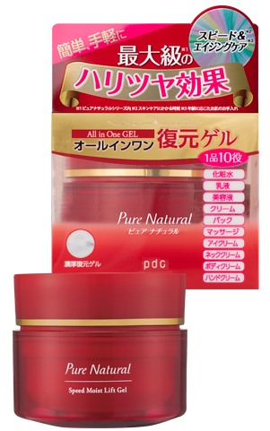 基本画像1枚 |  |  |  |  |  |  |  |  |  |  |  |  |  | 04 |  |  |  | 基礎化粧品 |  |  |  |  |  | 01 |  |  | 基礎化粧 |  |  |  | 040105 |  |  | オールインワン

 |  |  |  |  |  |  |  |  |  |  |  |  |  |  | 確定商品CD |  |  |  |  |  |  |  |  |  | 040105 |  |  |  |  |  |  | 0017

 |  |  |  |  |  |  |  |  |  |  |  |  |  |  | 催事CD |  |  |  | クーポンCD |  |  |  |  |  |  |  |  |  | TOPICS CD |  |  |  | 中分類ランキングCD
 |  |  |  |  |  |  |  |  |  |  |  |  |  |  | - |  |  |  | - |  |  |  |  |  |  |  |  |  | - |  |  |  | -

 |  |  |  |  |  |  |  |  |  |  |  |  |  |  | 商品特徴
 |  |  |  |  |  |  |  |  |  |  |  |  |  |  | ①なんと1品10役！どこまでも頼れるオールインワンゲル。 忙しい朝も、お手入れが面倒な夜も、これ1つで簡単エイジングケア。 ②あっという間に元通りの復元ゲル！！ ぷるんっと弾力のあるゲルは触って崩れてもすぐになめらかな表面に元通り。肌の上でとろけて、みずみずしさが肌にすっと浸透していきます。 ③うるおいのミルフィーユ構造 3種類のコラーゲンと3種類のヒアルロン酸がうるおいのミルフィーユ構造を形成し、内側（角層）からうるおう、ハリツヤ肌に導きます。

 | 使用方法
 | 洗顔の後、指で適量（パール1~2粒大）をとり、お肌にやさしくなじませてください。 全身や気になる部分にご使用いただく場合は、入浴後は清潔なお肌にご使用ください。特に乾燥が気になる場合には、たっぷりととっていただきマッサージやパックとしてご使用いただくことをおすすめします。

 | 追加テキスト

 | 購入可能DS |  |  |  |  |  |  |  |  |  | 購入可能EC |  |  |  |  |  |  |  |  |  | お勧めシーズン |  |  |  | 関連リンク商品JAN
 | 1001 | 1002 | 1003 | 1004 | 1005 | 1006 | 1007 | 1008 | 1009 | 1010 | 5001 | 5002 | 5003 | 5004 | 5005 | 5006 | 5007 | 5008 | 5009 | 5010 | SP | SM | A | W | 商品1 |  |  |  |  | 商品2 |  |  |  |  | 商品3
 | - | - | - | - | - | - | - | - | - | - | - | - | - | - | - | - | - | - | - | - | 1 | 1 | 1 | 1 | - |  |  |  |  | - |  |  |  |  | -

 | 写真1 |  | 写真2 |  | 写真3 |  | 写真4 |  |  | 登録日 |  |  |  |  |  |  |  |  | 掲載開始日 |  |  |  |  |  |  |  | 修正日 |  |  |  |  |  | 掲載終了日
 | 1 |  | - |  | - |  | - |  |  | 2016-05-01 |  |  |  |  |  |  |  |  | 即日 |  |  |  |  |  |  |  | - |  |  |  |  |  | -

